Sheet1
操作するDB

テーブル定義書(自動)ツール

資料保存DB

1. 操作DBのConnection設定

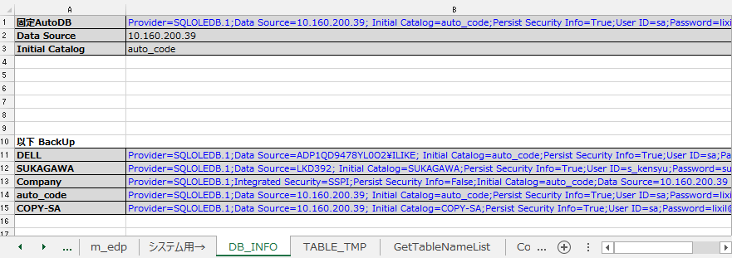

2.テーブル定義書作成
 | 操作DBから データ取得

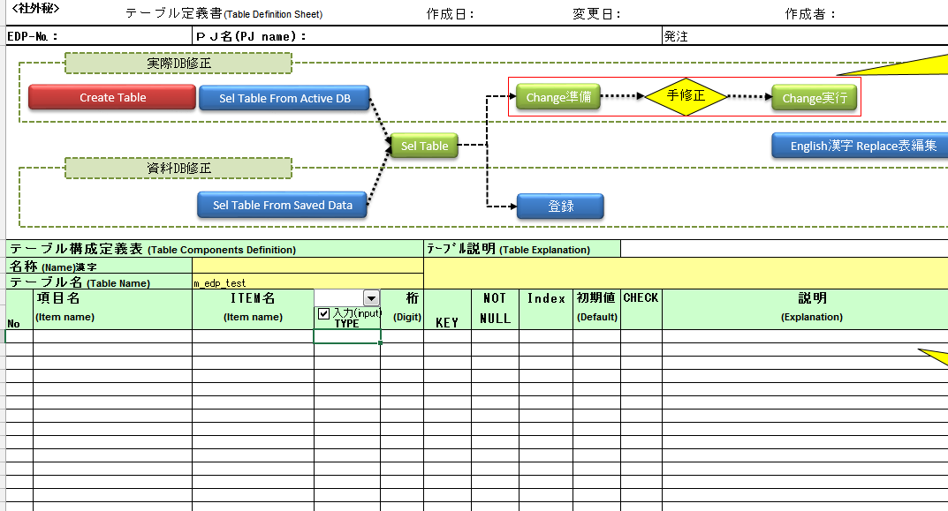
②押下

① テーブル名入力

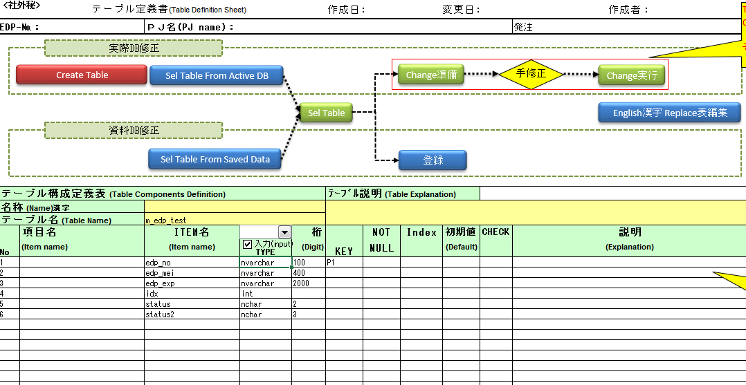

自動表示できます
自動表示できます

操作するDB
テーブル定義書(自動)ツール

 | 以前保存した資料DBから データ取得

②押下

① テーブル名入力

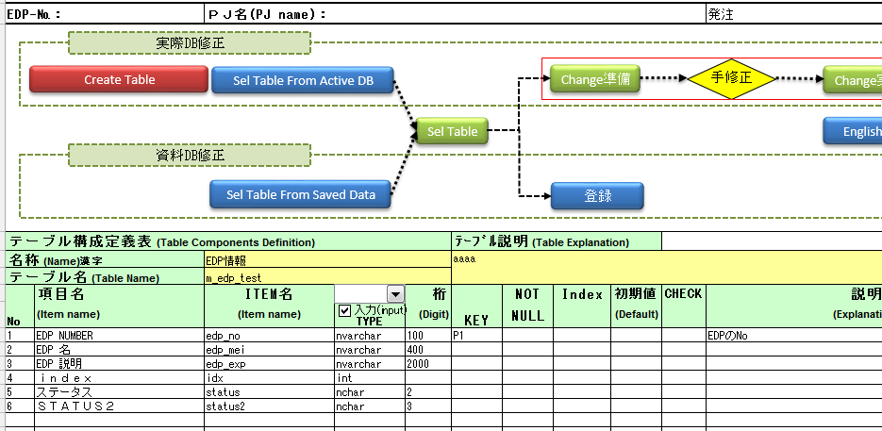

テーブル定義書(自動)ツール

資料DBから、データ自動表示できます

資料保存DB

 | 操作DBと資料DB両方から データ取得

②押下

① テーブル名入力

操作するDB
テーブル定義書(自動)ツール

入力した内容は資料DBを登録する

自動表示できます
資料保存DB

この列について、データなしの場合、有限な程度の自動翻訳できます
以前登録したデータから
一部固定Replace

③Change実行押下
操作DB Updataしました
①Change準備押下
２.操作DBの列Property TYPE, 桁数 変更の場合
３．操作DB新しいPropertyは最後追加の場合

②手で変更

４．操作DBのテーブル作成

② 操作
1.Drop table 2.Create tableです
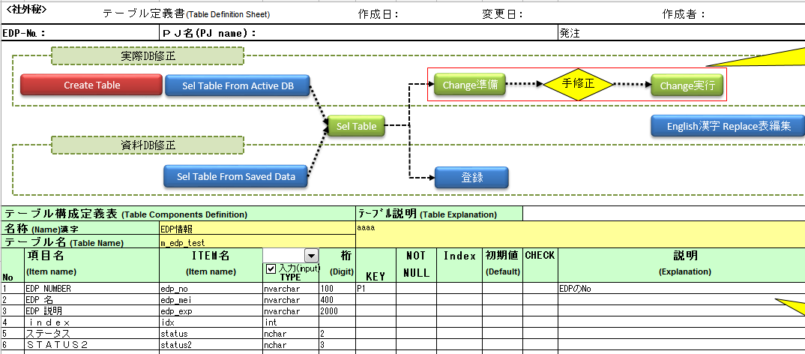

①入力

その他

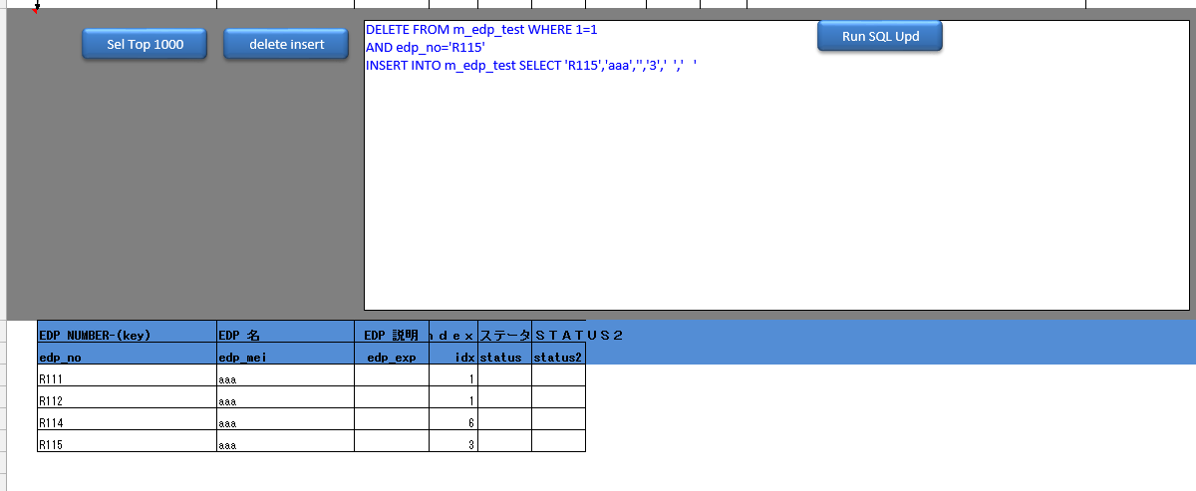

自分のUpd Ins del Sql文実行

下記明細から delete と Insert実行 （データ更新）
上記テーブル 1000件表示

DBから 、テーブル一覧名取得

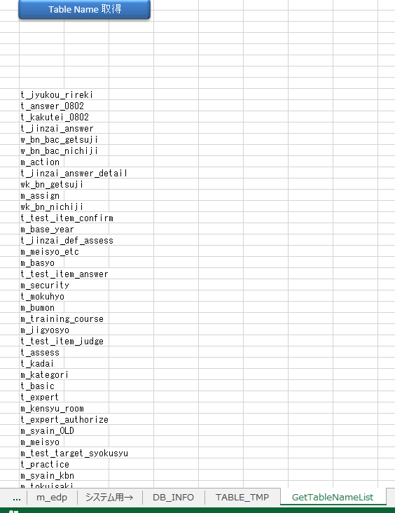

テーブルデータ BackUp （データCopyだけです）

入力部分

